상품제안서
플레오맥스 20W 고속 유무선충전 보조배터리 20000mAh | 상품코드: S28370

 |  |  |  |  |  |  | 02-713-8555 | www.synergygift.co.kr
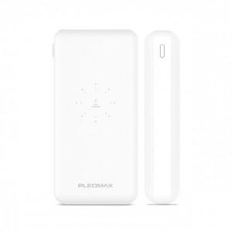 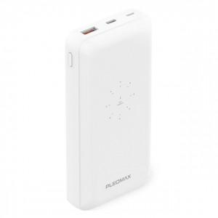 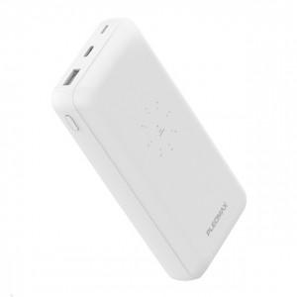

【상세/제작정보】

【인쇄/포장옵션】 | 레이저, 풀칼라 / 포장지포장

【공급단가】 | 수량 | 30~ | 50~ | 100~ | 500~ | 1,000~
*VAT별도 | 단가 | 17,200원 | 16,700원 | 16,000원 | 15,200원 | 14,900원

【상품 URL】 | https://www.synergygift.co.kr:443/src/goods_detail.php?gdno=28370

